المؤشرات الكلية

سوق العراق للاوراق المالية
جلسة الاحد 2025/12/21 |  |  |  | تقرير أسعار الأسهم المتداولة واخبار الشركات
الجلسة (228)
الاسهم المتداولة المدرجة و OTC |  |  | 40,970,872,695 |  |  | قيمة الأسهم المتداولة المدرجة و OTC |  | 47,182,978,147 |  |  | صفقات الشركات المدرجة وOTC | 989
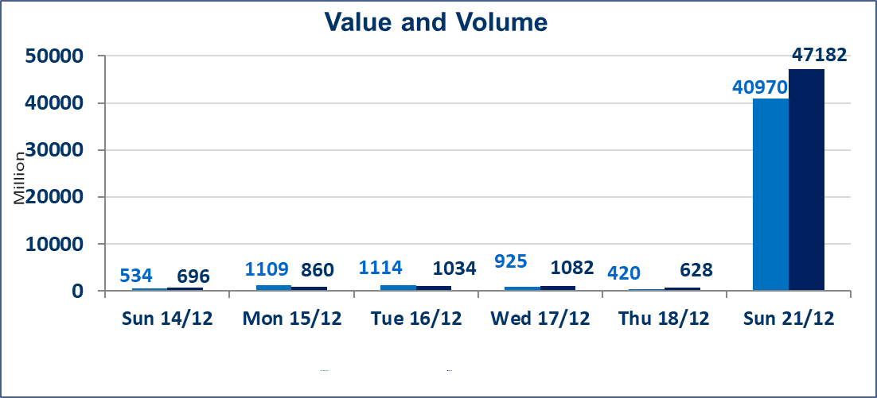
المؤشر60 ISX اليوم | 984.01 |  | نقطة |  |  | المؤشر15 ISX اليوم | 1193.71 | نقطة
المؤشر 60 ISX السابق | 969.53 |  | نقطة |  |  | المؤشر 15 ISX السابق | 1187.97 | نقطة
نسبة التغير | 1.49 |  | % |  |  | نسبة التغير | 0.48 | %
عدد النقاط | 14.48 |  | نقطة |  |  | عدد النقاط | 5.74 | نقطة

الشركات المدرجة | 104 | OTC | 15 | 119 |  | الشركات غير المتداولة المدرجة | 36 | OTC | 13 | 49
الشركات المتداولة | 52 | OTC | 0 | 52 |  | الشركات المرتفعة |  |  | 14
شركات الهيئة العامة |  |  |  | 6 |  | الشركات المنخفضة |  |  | 18
الموقوفة بقرار من هيأة الأوراق المالية |  |  |  | 10
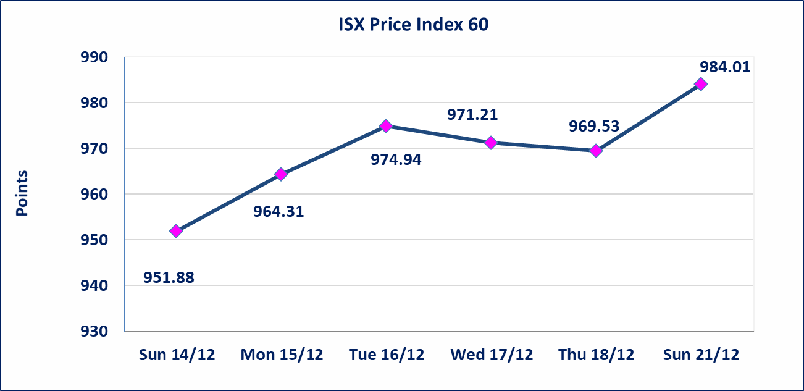 |  |  |  |  |  | 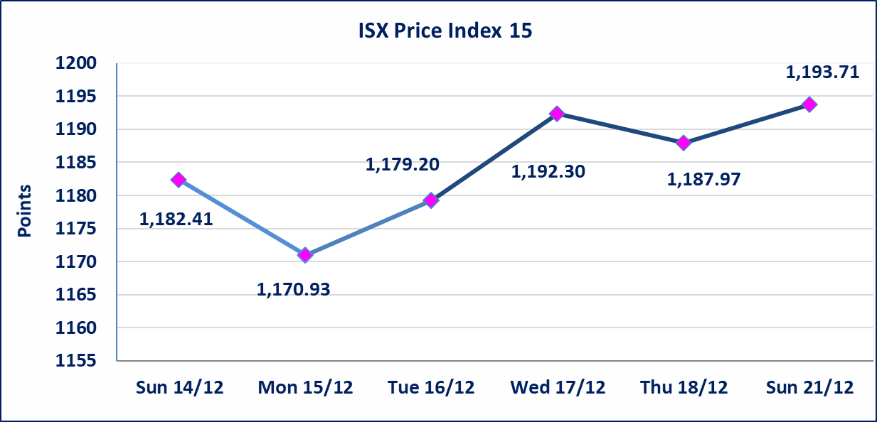

* | استنادا الى قرار مجلس المحافظين لسوق العراق للاوراق المالية ستكون اخر جلسة تداول لعام 2025 يوم الثلاثاء 2025/12/30 واول جلسة تداول لعام 2026 يوم الاحد 2026/1/4.
الاوامر الخاصة | نفذت شركة الكرمل للوساطة أمر متقابل مقصود على أسهم شركة فندق عشتار بعدد أسهم (625,892,404) سهم بقيمة (5,883,388,598) دينار ، في زمن الجلسة الاضافي (بعد الساعة 1 ظهراً) وفقاً لاجراءات تنفيذ الصفقات الكبيرة.
الاوامر الخاصة | نفذت شركة كوردستان للوساطة أمر متقابل مقصود على أسهم شركة مصرف الاقليم بعدد أسهم (39,919,995,000) سهم بقيمة (39,919,995,000) دينار ، في زمن الجلسة الاضافي (بعد الساعة 1 ظهراً) وفقاً لاجراءات تنفيذ الصفقات الكبيرة.
إستبعاد سعر | إستبعاد سعر إغلاق آخر عقد في جلسة اليوم على أسهم شركة بغداد للمشروبات الغازية البالغ (5.800) دينار ليكون (5.700) دينار سعر الاغلاق الحالي .
إستبعاد سعر | إستبعاد سعر إغلاق آخر عقد في جلسة اليوم على أسهم شركة العراقية لصناعة الكارتون البالغ (3.420) دينار ليكون (3.160) دينار سعر الاغلاق الحالي .
ايلاف للتامين (NELF) | تم البدء بعمليات ايداع شهادات اسهم المساهمين لشركة ايلاف للتأمين إعتباراً من جلسة الاربعاء 2025/12/3 وسيتم اطلاق التداول إعتباراً من جلسة الاربعاء 2025/12/24 بعد ايداع 5% من رأس المال او بعد مرور (21) يوم من تاريخ بدء الايداع في منصة الشركات غير المدرجة ISX-OTC.
سندات اعمار - الاصدارية الثالثة فئة 500 الف دينار CB45 | ايقاف التداول على سندات إعمار الاصدارية الثالثة فئة (500) الف دينار إعتباراً من جلسة الثلاثاء 2025/12/16 لكون تاريخ الاطفاء 2025/12/30.
الحد الأعلى والادنى للتغير في السعر | نسبة التغير في المنصة النظامية (15%)، نسبة التغير في المنصة الثانية (20%)، نسبة التغير في المنصة الثالثة (5%) إرتفاعاً وإنخفاضاً من سعر الاغلاق السابق.
Web site : www.isx-iq.net E-mail : info-isx@isx-iq.net |  |  |  |  | 07834000034 - 07711211522 : ص . ب :3607 العلوية الهاتف |  |  |  |  |  | بغداد /الكرادة/ قرب المسرح الوطني /مجاور مصرف الخليج التجاري

نسبة التغير
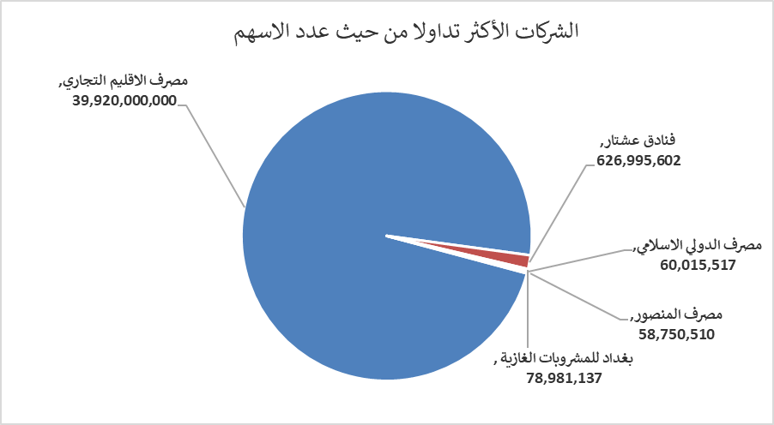
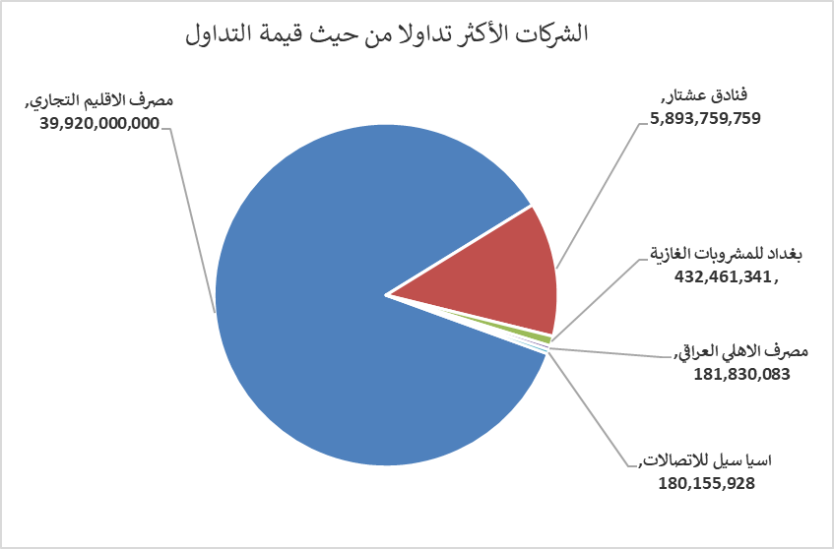
الشركات الأكثر ارتفاعاً وانخفاضاً

نسبة التغير لاسعار الاغلاق الاكثر ارتفاعاً |  |  |  | نسبة التغير لاسعار الاغلاق الاكثر انخفاضاً
اسم الشركة | اغلاق | التغير(%) | الاسهم المتداولة | اسم الشركة | اغلاق | التغير (%) | الاسهم المتداولة
مصرف نور العراق الاسلامي | 0.180 | 12.50 | 83,333 | مصرف الانصاري | 0.130 | -13.33 | 2,000,000
الخياطة الحديثة | 5.750 | 7.48 | 561,526 | فنادق المنصور | 45.000 | -10.00 | 1,818,000
بغداد للمشروبات الغازية | 5.700 | 6.15 | 78,981,137 | الصناعات المعدنية والدراجات | 1.950 | -7.14 | 400,000
العراقية لصناعات الكارتون | 3.160 | 5.33 | 1,542,601 | الخازر لانتاج المواد الانشائية | 1.230 | -4.65 | 431,090
الصناعات الالكترونية | 2.420 | 4.76 | 2,466,111 | الامين العقارية | 2.190 | -4.37 | 957,256

الشركات الاكثر نشاطا حسب الاسهم المتداولة (حجم التداول) |  |  |  | الشركات الاكثر نشاطا حسب القيمة المتداولة
اسم الشركة | اغلاق | التغير(%) | الاسهم المتداولة | اسم الشركة | اغلاق | التغير (%) | القيمة المتداولة
مصرف الاقليم التجاري | 1.000 | 0.00 | 39,920,000,000 | مصرف الاقليم التجاري | 1.000 | 0.00 | 39,920,000,000
فنادق عشتار | 9.400 | 0.00 | 626,995,602 | فنادق عشتار | 9.400 | 0.00 | 5,893,759,759
بغداد للمشروبات الغازية | 5.700 | 6.15 | 78,981,137 | بغداد للمشروبات الغازية | 5.700 | 6.15 | 432,461,341
مصرف الدولي الاسلامي | 0.280 | 0.00 | 60,015,517 | مصرف الاهلي العراقي | 4.690 | -2.29 | 181,830,083
مصرف المنصور | 1.960 | 1.03 | 58,750,510 | اسيا سيل للاتصالات | 13.200 | -0.75 | 180,155,928

